상품제안서
애니존 충전식 무선 블루투스,C-타입 무소음 마우스 | 상품코드: F22462

 |  |  |  |  |  |  | 02-412-0044 | www.easy1.co.kr
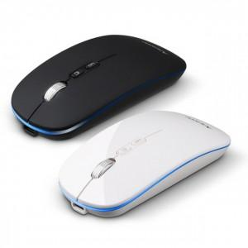

【상세/제작정보】 | 색상 : 화이트, 블랙 인쇄방법 : 실크인쇄 또는 레이져인쇄 인쇄사이즈 : 20x17mm 기본수량 미만시 기본인쇄비용발생

【인쇄/포장옵션】 | 실크, 레이저 / 포장지포장

【공급단가】 | 수량 | 100~ | 300~ | 500~ | 1,000~ | 3,000~
*VAT별도 | 단가 | 18,000원 | 17,700원 | 17,250원 | 16,950원 | 16,500원

【상품 URL】 | https://easy1.co.kr:443/src/goods_detail.php?gdno=22462

